Лист1
 | Test case ID | Test priority | Test summary | Preconditions | Steps | Test data | Expected result | Status | Notes
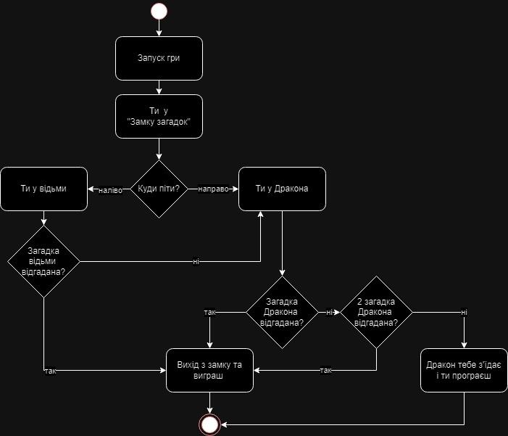 | TC-1 | High | Перевірити можливість вийти з замку та виграти якщо піти коридором направо та відгадати першу загадку Дракона | Гра запущена. Гравець у "Замку загадок" | 1. У кімнаті з двома коридорами піти направо 2. Опинившись у Дракона, послухати його загадку 3. Відгадати її 4. Вийти з замку та виграти |  | Гравець прямує коридором направо та відгадує першу загадку Дракона, після чого виходить з замку та виграє | Passed | 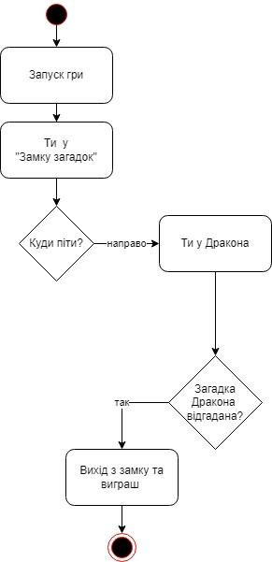
 | TC-2 | High | Перевірити можливість вийти з замку та виграти якщо піти коридором направо і не відгадати першу загадку Дракона та відгадати його другу загадку | Гра запущена. Гравець у "Замку загадок" | 1. У кімнаті з двома коридорами піти направо 2. Опинившись у Дракона, послухати його загадку 3. Не відгадати її 4. Послухати другу загадку 5. Відгадати її 6. Вийти з замку та виграти |  | Гравець прямує коридором направо та не відгадує першу загадку Дракона, після чого слухає другу загадку та відгадує її і потім виходить з замку та виграє | Passed | 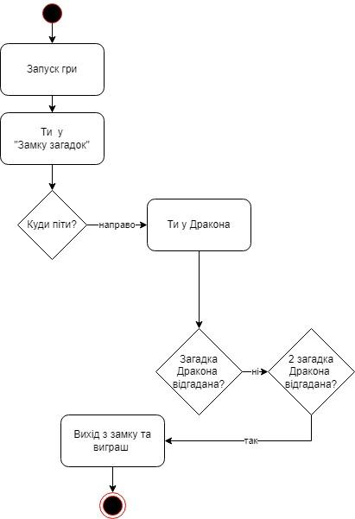
 | TC-3 | High | Перевірити можливість бути з'їденим Драконом та програти якщо піти коридором направо та невідгадати першу і другу загадки Дракона | Гра запущена. Гравець у "Замку загадок" | 1. У кімнаті з двома коридорами піти направо 2. Опинившись у Дракона, послухати його загадку 3. Не відгадати її 4. Послухати другу загадку 5. Не відгадати її 6. Бути з'їденим Драконом та програти |  | Гравець прямує коридором направо та не відгадує першу та другу загадки Дракона і потім гравця з'їдає Дракон, гравець програє | Passed | 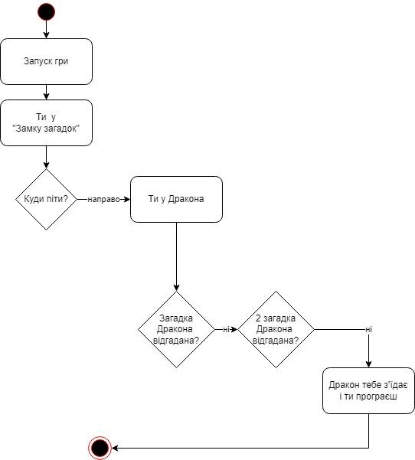
 | TC-4 | High | Перевірити можливість вийти з замку та виграти якщо піти коридором наліво і відгадати загадку відьми | Гра запущена. Гравець у "Замку загадок" | 1. У кімнаті з двома коридорами піти наліво 2. Опинившись у відьми, послухати її загадку 3. Відгадати її 4. Вийти з замку та виграти |  | Гравець прямує коридором наліво та відгадує загадку відьми, після чого виходить з замку та виграє | Passed | 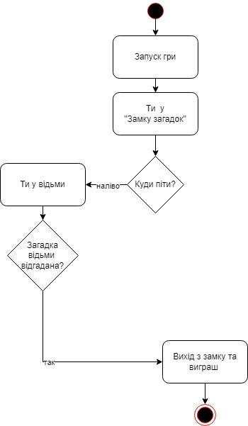
 | TC-5 | High | Перевірити можливість вийти з замку та виграти якщо піти коридором наліво, не відгадати загадку відьми та відгадати першу загадку Дракона | Гра запущена. Гравець у "Замку загадок" | 1. У кімнаті з двома коридорами піти наліво 2. Опинившись у відьми, послухати її загадку 3. Не відгадати її 4. Опинившись у Дракона, послухати його загадку 5. Відгадати її 6. Вийти з замку та виграти |  | Гравець прямує коридором наліво та не відгадує загадку відьми, після чого опиняється у Дракона та відгадує його першу загадку і виходить з замку та виграє | Passed | 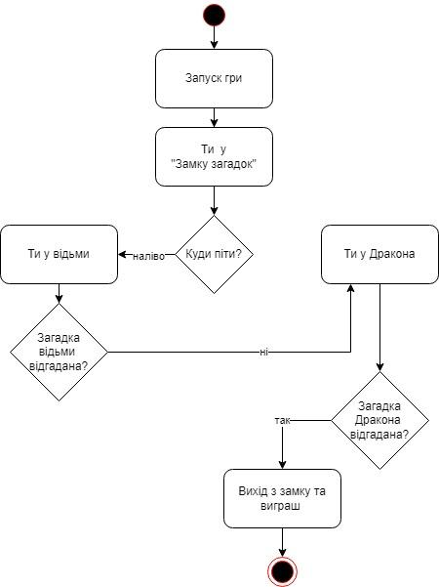
 | TC-6 | High | Перевірити можливість вийти з замку та виграти якщо піти коридором наліво, не відгадати загадку відьми після чого не відгадати першу загадку Дракона та відгадати другу його загадку | Гра запущена. Гравець у "Замку загадок" | 1. У кімнаті з двома коридорами піти наліво 2. Опинившись у відьми, послухати її загадку 3. Не відгадати її 4. Опинившись у Дракона, послухати його першу загадку 5. Не відгадати її 6. Послухати другу загадку Дракона 7. Відгадати її 8. Вийти з замку та виграти |  | Гравець прямує коридором наліво та не відгадує загадку відьми, після чого опиняється у Дракона, не відгадує його першу загадку потім відгадує другу загадку Дракона і виходить з замку та виграє | Passed | 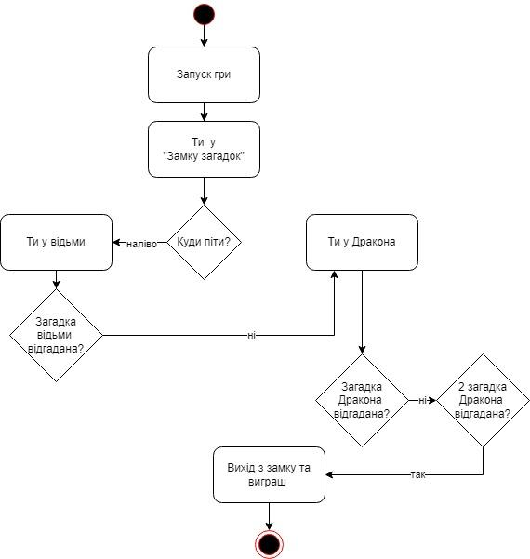
 | TC-7 | High | Перевірити можливість бути з'їденим Драконом та програти якщо піти коридором наліво, не відгадати загадку відьми після чого не відгадати першу і другу загадки Дракона | Гра запущена. Гравець у "Замку загадок" | 1. У кімнаті з двома коридорами піти наліво 2. Опинившись у відьми, послухати її загадку 3. Не відгадати її 4. Опинившись у Дракона, послухати його першу загадку 5. Не відгадати її 6. Послухати другу загадку Дракона 7. Не відгадати її 8. Бути з'їденим Драконом та програти |  | Гравець прямує коридором наліво та не відгадує загадку відьми, після чого опиняється у Дракона, не відгадує першу та другу загадки Дракона і потім гравця з'їдає Дракон, гравець програє | Passed | 